config
config\zvn.php
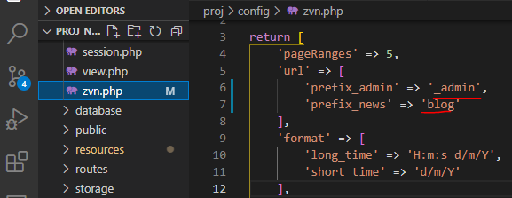

proj\public
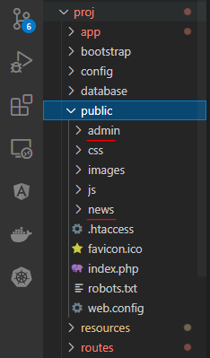

 | Giá trị của prefix_admin và prefix_news được config trong file config/zvn.php phải khác với các các giá trị tên folder admin và news nằm trong thư
 | mục public

namespace
